Sheet1
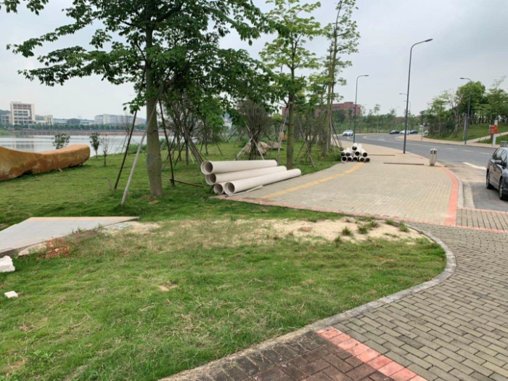
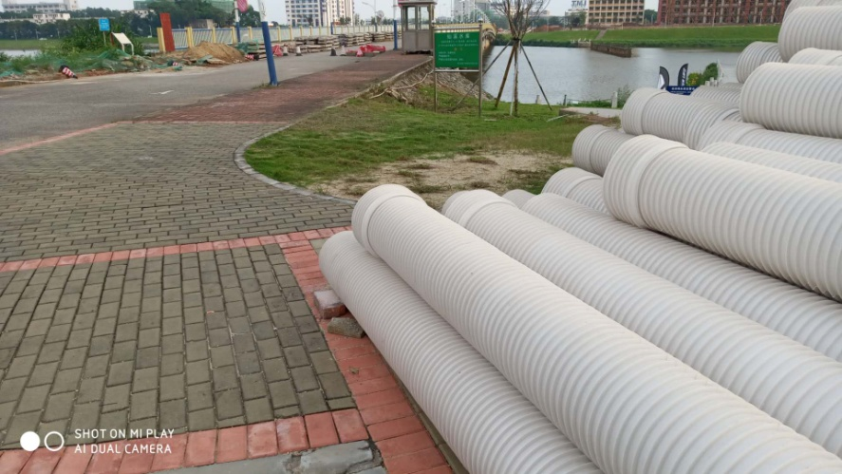
工程预算表
工程名称:仙溪校区仙溪桥修缮
序号 | 项目名称 | 单位 | 数量 | 单价（元） | 合计（元）
 | 北桥头与主路接顺
1 | 拆除原弯位人行道及路基10m*5m | ㎡ | 50 |  | 0.00
2 | 清走新路基草皮、土方200mm厚 10000mm*5000m | m3 | 10 |  | 0.00
3 | 石粉回填夯实200mm厚 | 车 | 1 |  | 0.00
4 | 安装构件水泥路牙500mm*500mm*150厚 x2边 | m | 20 |  | 0.00
5 | 铺100*250*60广场砖（参考原有旧砖规格） | ㎡ | 40 |  | 0.00
6 | C35混凝土路面200mm厚 | m3 | 10 |  | 0.00
7 | 人工、搅平、压光、保养 | ㎡ | 40 |  | 0.00
8 | 重铺沥青路面（含保洁） | 项 | 1 |  | 0.00
10 | 花泥（约8m³） | 车 | 1 |  | 0.00
11 | 种植“台湾草”（台湾草）约30㎡ | 项 | 1 |  | 0.00
 | 仙溪桥路灯 |  |  |  | 0.00
12 | 路灯灯头换LED灯头（含措施费） | 个 | 36 |  | 0.00
13 | 路灯线管穿线BVV4m2 | m | 1372 |  | 0.00
14 | 路灯除锈、打磨 | 支 | 36 |  | 0.00
15 | 路灯3500mm高、18*2边 刷氟碳漆2遍（含措施费） | 支 | 36 |  | 0.00
16 | 人行道砖冲洗刷、保洁 | ㎡ | 750 |  | 0.00
17 | 原路牙钢筋裂纹开收缩缝口、每4米一个，60mm宽、400mm高及补砖含批荡、订钢网 | ㎡ | 300 |  | 0.00
18 | 完工后余泥清出校外 | 车 | 1 |  | 0.00
 | 小计 |  |  |  | 0.00
 | 税金：9% |  |  |  | 0.00
 | 合计 |  |  |  | 0.00
 |  |  |  | 投标上限价： | 74,006.20

工程材料所用品牌参考《佛山科学技术学院零星工程维修项目所用工程材料、设备参考品牌库》

